레시피
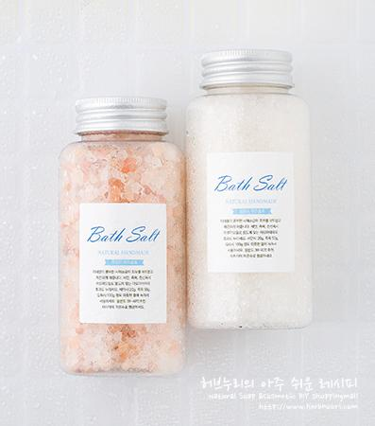
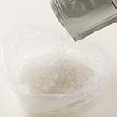
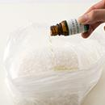
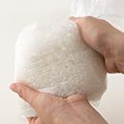
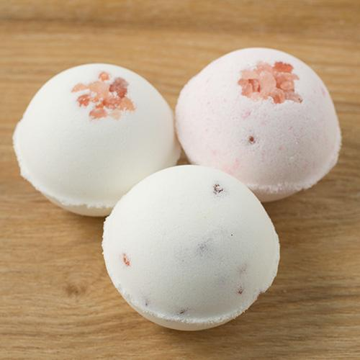
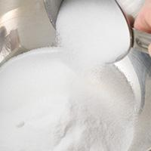
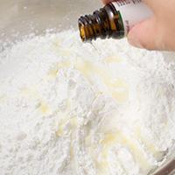
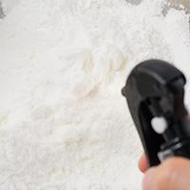
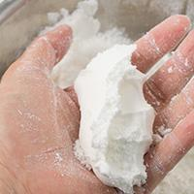
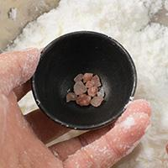
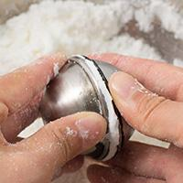
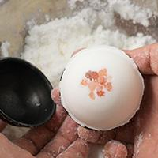
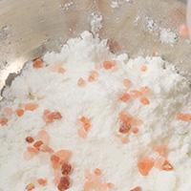
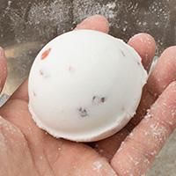
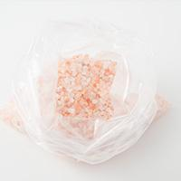
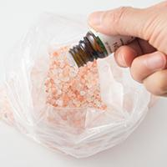
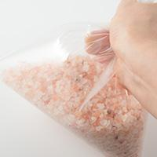
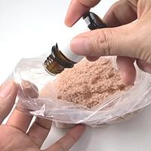
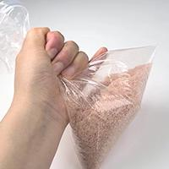
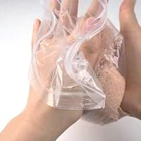
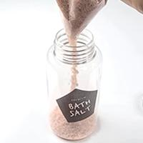
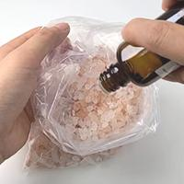
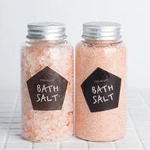
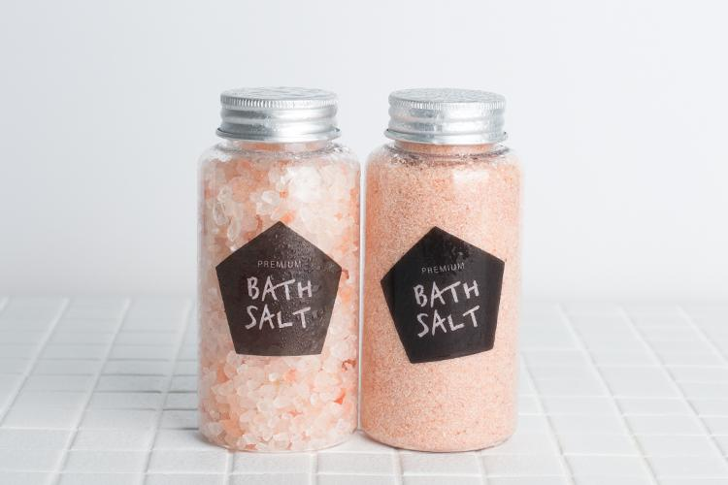
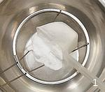
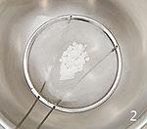
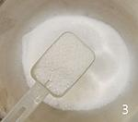
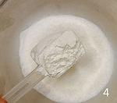
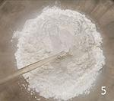
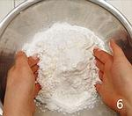
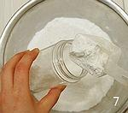
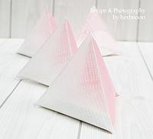
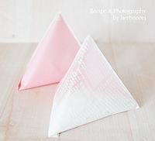
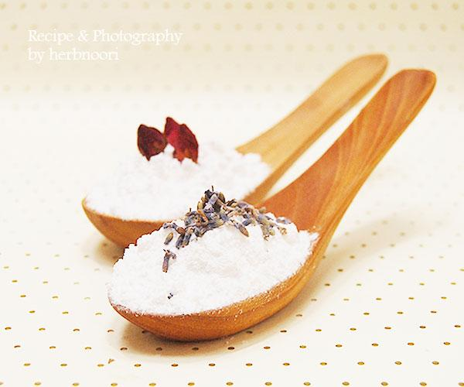
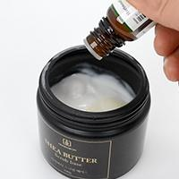
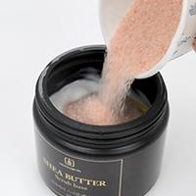
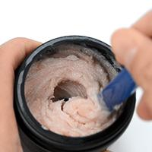
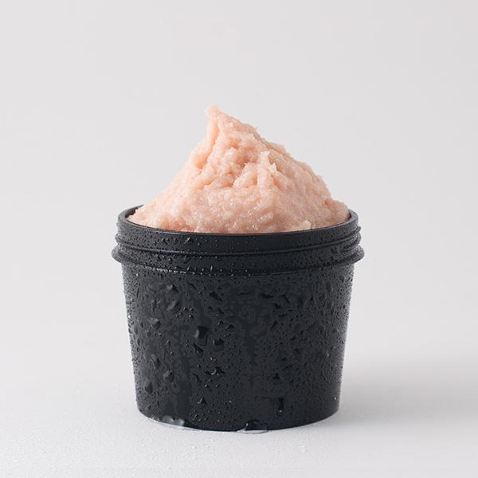
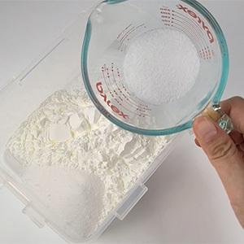
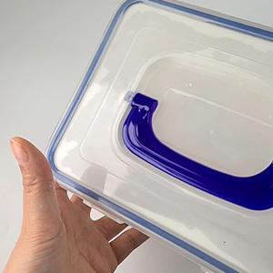
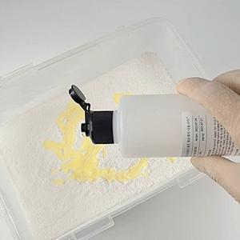
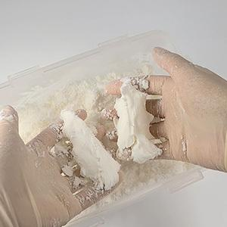
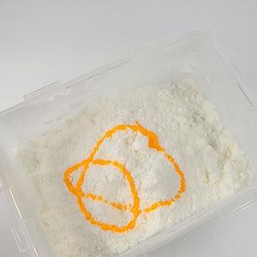
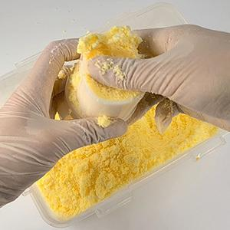
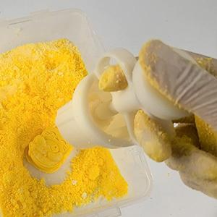
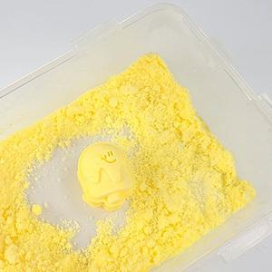
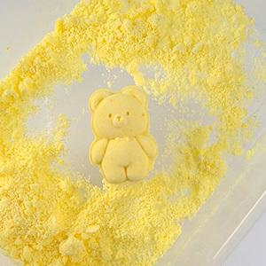
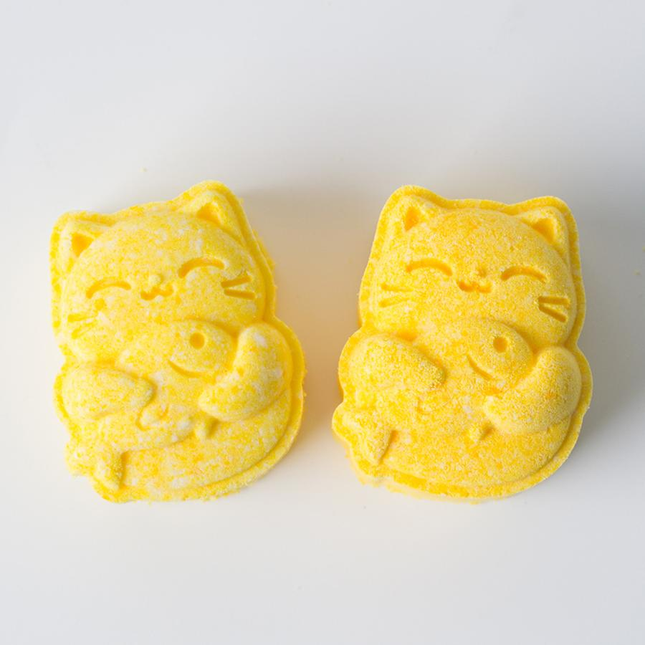
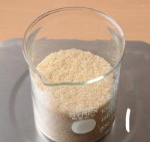
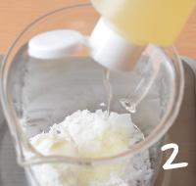





















━ 입욕·스크럽 골격 치트시트 (이 파일 17종 기준) ━
전형 구성(%): 수상 3~23% · 유상 3~40% · 계면 6~14% · 보습 5~5% · 향 1~2% · 점증/pH 68~76% · 기타 10~60%
자주 쓰는 원료: 옥수수전분×8 · 구연산×7 · 베이킹소다×5 · 라벤더에센셜오일×3 · 시어버터×3 · SLSA×2 · 아보카도오일×2 · 사해소금×2
⚠ 이 제형 배합 주의·기본원칙 · 바스밤: 베이킹소다+구연산은 습기에 미리 반응 → 건조·밀봉 보관. · 스크럽 입자가 거칠면 피부 손상 → 고운 입자 사용. · 오일 함유 제품은 욕조 미끄럼 주의.
🎨 역할(phase) 읽는 법 — 아래 미니표 '역할' 색상의 뜻
수상 | 물·수용성 베이스. 제형의 대부분을 차지하는 뼈대이고, 수용성 활성·보습제가 여기 녹는다. 예) 정제수, 로즈워터, 알로에워터
유상 | 오일·버터 등 지용성. 피부에 유연·보습막·영양을 주고 발림성·리치함을 결정한다. 예) 호호바오일, 시어버터, 스쿠알란
유화 | 안 섞이는 물과 오일을 하나로 묶는 '다리'. 없으면 분리된다. 양으로 로션↔크림 점도도 좌우. 예) 올리브유화왁스, 몬타노브68
경화 | 왁스·고형. 제형을 굳혀 밤·스틱 형태를 만든다. 비율로 말랑↔단단이 갈린다. 예) 밀랍, 칸데릴라왁스
계면 | 피지·노폐물을 물에 씻겨나가게 하는 세정 성분. 거품·세정력을 담당. 예) 코코베타인, 데실글루코사이드
보습 | 공기·진피의 수분을 끌어와 붙잡는 습윤제. 촉촉함을 유지. 예) 글리세린, 프로판다이올, 솔비톨
활성 | 특정 효능(미백·진정·탄력 등)을 노리는 기능 성분. '이 제품의 컨셉'을 만든다. 예) 나이아신아마이드, 세라마이드, 추출물
향 | 향·아로마(에센셜오일 등). 소량(보통 ≤1%)으로 감성·아로마테라피. 예) 라벤더EO, 네롤리
색소 | 색을 내는 안료·펄. 색조·틴트 제형의 핵심. 예) 마이카, 산화철, 이산화티탄
방부 | 세균·곰팡이 번식을 억제. 물 있는 제형엔 사실상 필수. 예) 1,2-헥산디올, 천연한방보존제
점증/pH | 점도 조절(젤화)과 산도(pH) 조절. 사용감·안정성·방부 효력에 영향. 예) 잔탄검, 카보머, 구연산
기타 | 위 분류에 안 잡힌 것(완제 베이스·충전제 등). 예) 크림베이스, 옥수수전분
📖 배합 기본원리 — 왜 그렇게 하나
Q. 유화는 왜 같은 온도(65~75℃)에서? → 오일상 왁스가 녹아 액체이고 수상도 같은 온도여야 미세하게 섞인다. 온도차가 크면 닿는 순간 왁스가 굳어 알갱이·분리가 생긴다.
Q. 왜 식으며 저어주나 / 핸드블렌더? → 유화 입자를 더 잘고 고르게 쪼개면 분리가 줄고 발림·안정성이 좋아진다. 찬물에 받쳐 식히면 유화가 빨리·안정적으로 잡힌다.
Q. 물 있는 제형은 왜 방부 필수? → 물은 세균·곰팡이의 번식 배지다. 무방부는 수일 내 변질 → 냉장·소량 제조만. 방부력은 실제 챌린지(방부력) 테스트로 확인해야 한다.
Q. 왜 약산성(pH 5~6)? → 건강한 피부는 pH 4.5~5.5. 알칼리는 장벽을 들뜨게 하고, 적정 산성은 방부 효력과 일부 활성(산성 영역) 안정에 유리하다.
Q. 가루(점증·활성)는 왜 미리 분산? → 가루가 물에 닿자마자 겉만 수화돼 '덩어리(fish-eye)'가 진다. 글리세린 등에 미리 적셔 분산하거나 천천히 뿌리며 교반해야 곱게 풀린다.
Q. 무수(오일·밤)는 왜 방부 불필요하지만 물 유입 금지? → 물이 없으면 미생물이 못 큰다. 대신 사용 중 물이 들어가면 그 지점부터 상한다. 산패는 비타민E 등 항산화와 차광·밀폐로 늦춘다.

초코 버블바스붐 레시피 ↗ 원본
재료 | 용량 | % | 역할 | 특징 | 대체재료
베이킹소다 | 400g | 46% | 점증/pH | 미네럴, 소금의 일종, 탄산수소나트륨,삼투압으로 노폐뮬제거, 미네럴공급, 피부를 부드럽게
구연산 | 200g | 23% | 점증/pH | 감귤류에서 얻은 과일산, pH조절, 각질연화, 항균 | 식초^^
옥수수전분 | 200g | 23% | 수상 | 옥수수에서 얻은 녹말일종, 노폐물흡착, 흡습작용으로 모양이 잘 뭉쳐지게하는 역할 | 라벤더, 유칼립튜스 등 · 천연 에센셜오일 · 또는 베이비파우더, 클린코튼 등 프러그런스오일
카카오분말 | 40g | 5% | 기타 | 초콜렛의 원재료,폴리페놀함유 | 원하는 분말
초코향 | 8ml | 1% | 향 | 초코향,합성향 | 허니향,원하는 에센셜오일이나 향
애플계면활성제 | 30g | 3% | 계면 | 사과주스에서 순한 계면활성제, 피부자극없음. 생분해율이 아주 높음(이 재료를 빼면 거품은 생기지 않음) | 코코베타인 등 물비누
▶ phase 합계(%): 수상 23 · 계면 3 · 향 1 · 점증/pH 68 · 기타 5
— 상세내용 —
초콜렛음료 속에 잠기는 기분~음?! 재미있겠죠. 우리는 '이벤트 목욕탕' 가지 않고서도 집에서 초콜렛목욕을 즐길 수 있을 것 같아요. 초콜렛에 거품이 뽀글뽀글 나면 더 좋을 것 같네요. 카카오분말이 넉넉하게 들어간 뽀글뽀글 초코버블배스붐 만들기방법
— 만들기 —
1-2.베이킹소다를 먼저 계량한다. 덩어리지는 경우가 많아 특별히 베이킹소다만 체에 친다. 덩어리는 문질러주세요. 3-4.나머지 구연산, 옥수수전분, 카카오분말, 초코향을 넣고 골고루 비비면서 섞어주세요. 5-7.애플계면활성제를 분량만큼 골고루 넣어주시고 섞어주세요. 손으로 꽉 잡아보시고 뭉쳐지면 된답니다. 애플계면활성제처럼 액상재료가 들어가야 베이킹소다, 구연산, 옥수수전분 등의 가루재료가 뭉쳐진답니다. 간혹 비오는 날 전후로 습도가 높으면 액상첨가물의 양을 적게 잡으셔도 되요. 8.한쪽반구에 원하시면 장미봉우리를 3개정도 넣어주세요. 9-11.각반구에 뽈록하게 눌러서 채워주시고 두개를 비비면서 합체! 그리고 테이프로 칭칭 감아주세요. 수분이 날라가면서 굳어집니다. 혹 반구틀이 넉넉하지 않다면 반구에서 몇분이라도 있다가 빼주시면 좋아요. 바로 빼도 되지만 그만큼 부서질 확률이 높아요. * 완성된 것을 맹물에다가 떨어뜨려봤어요. 시간이 조금 경과하니까 거품이 뽀글뽀글 많이 일어나죠 요건 얼마 전에 인터넷에서 읽은 뉴슨데요. 초.콜.렛. 목욕탕! [쿠키 톡톡] 연인에게 초콜릿을 선물하며 서로의 마음을 확인하는 밸런타인데이. 이때가 되면 모든 상점은 초콜릿과 관련된 상품을 기획, 판매하는데 공을 들인다. 일본에서 밸런타인데이를 맞아 목욕물안에 진짜 초콜릿이 들어간 ‘초콜릿탕’이 이달 말까지 개장해 화제를 모으고 있다고 일본 문화생활정보지 도쿄 워커가 2일 보도했다. 유명 관광지인 가나가와현 하코네에 위치한 온천 테마파크에 최근 선보인 초콜릿 목욕탕은 다갈색의 끈적이는 초콜릿 원액을 부어 만들었다. 카카오 향기가 감돌아 마치 따뜻한 초콜릿 음료 속에 잠기는 기분을 만끽할 수 있다고 도쿄 워커는 설명했다. 이 업체는 하루 세 번 이용객들 앞에서 부드럽게 녹은 초콜릿을 탕 안에 붓는 이벤트도 실시하고 있다. 향과 색을 흉내 낸 가짜 초콜릿 탕과 차별을 주기 위해서다.
도쿄워커는 “진짜 초콜릿이 들어간 목욕탕”이라며 “초콜릿 속에 있는 폴리페놀은 혈액 촉진과 노폐물 배출 효과가 있고 또 셀룰라이트(울퉁붕툴해 보이는 피하 지방) 분해 효과도 기대할 수 있다”고 설명했다. [국민일보 쿠키뉴스 신은정 기자]

아로마 바스붐 ↗ 원본
재료 | 용량 | % | 역할 | 특징 | 대체재료
베이킹 소다 | 200g | 47% | 점증/pH | 베이킹소다=중조=중탄산나트륨 · 때를 부드럽게 빼내는 연마성, 중화시 발생되는 기포 묶은 때 제거,탈취효과
구연산 | 100g | 24% | 점증/pH | pH조절 ,균형, 각질 연화 | 식초^^
옥수수전분 | 100g | 24% | 기타 | 흡착 | 라벤더, 유칼립튜스 등 · 천연 에센셜오일 · 또는 베이비파우더, 클린코튼 등 프러그런스오일
글리세린 | 20g | 5% | 보습 | 보습, 잘 뭉쳐지게 | 모이스틴가능. 히아루론산은 사용하지마세요.
라벤더에센셜오일 | 4g | 1% | 향 | 허브의 여왕 | 레몬, 오렌지 등 원하는 에센셜오일
▶ phase 합계(%): 보습 5 · 향 1 · 점증/pH 71 · 기타 24
— 만들기 —
만들기과정 1.베이킹소다와 구연산, 옥수수전분을 넓은 볼에 계량하세요. 2.입욕제도 계량합니다. 진한 색을 원하면 추가로 넣어주세요. 또한 글리세린으로 진행하기 때문에 입욕제 색상이 금방 베여나오지 않습니다. 제시된 색상은 은은한 파스텔톤 입니다. 라벤더 건초 색상을 돋보이게 해줍니다. 3.색이 골고루 섞어주세요. 4~5.미리 계량해 둔 에센셜오일과 글리세린을 골고루 뿌려주세요. 6.양손으로 비벼주세요. 7.점점 색상이 진해지고 뭉쳐지는 덩어리들이 보입니다. 8. 섞인 재료를 손으로 꽉 잡아보세요. 9.모양이 그대로 나오면 반구틀을 채워봅니다. 7.(라벤더)건초를 한쪽에 조금 넣어주세요. 8.건초 위에 섞어 놓은 가루로 채워주세요. 손으로 꾹꾹 눌러 뽈록하게 해주세요. 9.반대쪽은 건초 없이 채워주세요. 10.반구 합체! 비비면서 합체해주세요. 14.반구를 분리하면 모양이 나옵니다. 15.건초 양을 달리하여 만들기해보세요. 완성. 글리세린 덕분에 부서지지 않고 모양은 잘 잡히지만 금방 단단해지지 않습니다. |  |  |  |  |  |  |  |  | 

버블바스붐 [색내기 / (액상)] ↗ 원본
재료 | 용량 | % | 역할 | 특징 | 대체재료
코치닐+물 | 1g+3g | <1% | 수상 | 반드시 양조절해서 · 색내기에 사용하세요. | 원하는 색
베이킹소다 | 250g | 39% | 점증/pH | 미네럴 공급, 연수화
주석산 | 125g | 20% | 점증/pH | 각질연화, pH조절
옥수수전분 | 63g | 10% | 기타 | 흡착, 모양만들기 | 라벤더, 유칼립튜스 등 · 천연 에센셜오일 · 또는 베이비파우더, 클린코튼 등 프러그런스오일
SLSA | 83g | 13% | 계면 | 코코넛유래 · 거품, 세정, 음이온
코코-베타인 | 80g | 13% | 계면 | 코코넛 유래, 양쪽성 이온 | 애플 · 계면활성제
아보카도오일 | 20g | 3% | 유상 | 보습, 오일 | 붉은 색을 원하면 자초인퓨즈오일사용, 호호바, 마카다미아넛, 동백, 햄프 베이스오일 등등 |  |  |  | 
라벤더EO | 12g | 2% | 향 | 아로마테라피 | 원하는 향
▶ phase 합계(%): 수상 0 · 유상 3 · 계면 26 · 향 2 · 점증/pH 59 · 기타 10
— 상세내용 —
버블바스붐은 풍성한 거품이 나는 입욕제로 피부 속 노폐물 제거, 촉촉하고 부드러운 피부로 가꿔줍니다. 기분 좋은 향기로 나만의 힐링타임이 필요할 때 바쓰붐을 욕조 속 물에 '퐁당'떨어뜨리고 즐거움을 더해보세요. 초정밀 과정
— 만들기 —
1. 색소를 미리 만들어 놓습니다. 2. 넓은 용기에 2번 분말 재료를 계량하고 골고루 섞어주세요. 3. 3번 액상 재료를 계량하고 섞어 4.말랑말랑하게 만들어주세요. 5. 반죽을 반으로 나누거나 6:4로 나눈 후 한곳에 색소를 넣어주세요. 6. 색이 고르게 되도록 반죽하세요. 7. 비닐을 깔고 각각을 평평하게 8. 만들어주세요. 9. 겹쳐서 10.김밥처럼 말아줍니다. 11.모양 잡고 칼로 잘라줍니다. 12. 바로 사용하셔도 되고 단단하게 하려면 1~2일 건조시간이 필요합니다.




아로마 바스솔트 [공통재료] ↗ 원본
재료 | 용량 | % | 역할 | 특징 | 대체재료
사해소금 | 500g | 100% | 수상 | 풍부한 미네랄 · 노폐물제거
▶ phase 합계(%): 수상 100
— 상세내용 —
사해소금은 삼투압으로 노폐물을 제거하고 미네랄이 풍부해 피부를 부드럽고 매끈하게 해줍니다. 다양한 아로마오일을 사해소금에 배합해 아로마테리피 효과도 함께 누리세요. ※ 사용용량 및 방법 세안시20g, 족욕50g, 입욕시 100g 정도 따뜻한 물에 녹여서 사용하세요. 물온도 38~40℃추천, 마지막에 미온수로 헹굼하세요
— 만들기 —
만들기 과정 1. 위생비닐에 분량의 사해 소금을 넣고 2. 아로마오일까지 넣어주세요. 3. 골고루 잘 섞이도록 흔들고 비벼 주면 완성.





핑크솔트 바쓰붐(완전 딱딱!) [베이스] ↗ 원본
재료 | 용량 | % | 역할 | 특징 | 대체재료
베이킹소다 | 250g | 46% | 점증/pH | 탄산수소나트륨 · 미네럴공급, 연수효과
구연산 | 125g | 23% | 점증/pH | 과일산, pH 조절, 각질연화 | 식초^^
옥수수전분 | 125g | 23% | 수상 | 결합 UP, 노폐물 흡착 | 라벤더, 유칼립튜스 등 · 천연 에센셜오일 · 또는 베이비파우더, 클린코튼 등 프러그런스오일
레몬 EO | 8g / (10ml) | 1% | 향 | 레몬껍질오일, 상큼한 향,피곤하면 생기는 헤르페스 도움. | 원하는 EO
핑크솔트 | 30g | 6% | 기타 | 히말라얀 암염, 풍부한 미네럴 · 철함유로 자체 · 핑크색 · 아로마를 입힌 핑크솔트도 가능
▶ phase 합계(%): 수상 23 · 향 1 · 점증/pH 70 · 기타 6
— 상세내용 —
무제 문서 바스붐과 핑크솔트가 만나서 진정한 아로마 스파효과를 볼 수 있습니다. ㅎ 히말라야 핑크솔트는 약 2억 5천만 년전에 히말라야 산맥이 바다 밑에 있을 때 형성되었고 지각변동으로 히말라야 산맥이 융기하는 과정을 거치면서 생긴 암염입니다. 자연 그대로 보존되어 있던 바위형태의 소금이 80가지가 넘는 풍부한 미네럴을 함유하고 있습니다. 딱딱하고 모양 잡기 쉬운 바스붐 만들기 꿀팁 ! 완전 딱딱한 바스붐 만들기를 위해 아로마베이스 70을 사용합니다. 모양도 잘 잡히고 완성 후에도 딱딱한 바스붐을 완성해보세요.
— 만들기 —
만들기 과정 1.베이스를 개량하고 (베이킹소다, 구연산, 옥수수전분) | 2. 에센셜오일도 계량하세요. | 3. 가루 날림이 없도록 아로마베이스 70을 뿌리면서 양손으로 가루들이 잘 섞이도록 뒤적뒤적, 비비고 아로마베이스 70을 뿌리고 반복하면서 4.베이스들이 잘 반죽되었는지 손으로 잡아서 모양이 나올 때까지 해주세요. 5. 핑크솔트를 반구에 조금 넣고 베이스 반죽을 볼록하게 채우세요. 나머지 반구도 볼록하게 채우세요. 6.구모양이 나오도록 반구끼리 비비면서 합체! 7.짜잔~ 동그란 모양이 나옵니다. | 응용: 소금을 골고루 뿌려주세요.같은 방법으로 틀에 반반 채우고 합체하면 동그란 모양이 나옵니다. |  |  |  |  |  | 

바스솔트 (히말라야 핑크솔트) [공통재료] ↗ 원본
재료 | 용량 | % | 역할 | 특징 | 대체재료
히말라야 핑크소금 | 500g | 100% | 기타 | 풍부한 미네럴, 미세플라스틱 OUT
▶ phase 합계(%): 기타 100
— 상세내용 —
핑크소금은 건강한 소금, 귀족 소금으로 알려져있습니다. 핑크소금은 히말라야 서부 간다라의 땅인 파키스탄에서 채굴되는 ‘히말라야 암염’입니다. 자연에서 생산된 소금을 캐는 방식이기 때문에 수분함량이 낮고 소금의 품질이 매우 뛰어납니다. (확실히 사해소금에 비해 확실히 수분함량은 낮아요) 최근 소금에 미세플라스틱이 많다는 이야기가 있습니다. ㅜㅜ 히말라야 핑크소금은 미세플라스틱이 없다, 있을 수 없다고 알려져있어요. 이유는.. 약 2억 5000만 년 전에 히말라야 바다 아래로 잠겨있을 시기에 생성된 소금이고 지각 변동에 의해 히말라야가 융기되면서 형성된 소금 광산으로 암염이기 때문입니다. 최초의 바다에 담긴 필수 성분들이 핑크 소금에 들어있는 것으로 알려져있어요. 붉은빛을 띠는 이유는 소량의 산화철이 녹아있기 때문입니다. 다양한
아로마오일을 히말라야 핑크소금에 배합해 아로마테리피 효과도 함께 누리세요.
— 만들기 —
만들기 과정 1. (지퍼)비닐이나 통에 분량의 소금을 넣고 2. 아로마오일까지 넣어주세요. 3. 골고루 잘 섞이도록 흔들고 비벼 주면 완성.

아로마 바스솔트 (핑크) [족욕, 입욕, 세안시] ↗ 원본
재료 | 용량 | % | 역할 | 특징 | 대체재료
히말라아 핑크솔트 / (굵은 소금) | 250g | 49% | 색소 | 바다가 융기해 산이 됨 · 산소금=암염, 수분함량 적고 · 미네럴 풍부 · 산화철 함유로 색상 발현(핑크색)
라벤더에센셜오일 | 3~5ml / (60~100방울)내외 | 1% | 향 | 심신 이완 | 원하는 · 아로마오일
히말라아 핑크솔트 / (가는 소금) | 250g | 49% | 기타 | 입,족욕용 또는 · 바디 마사지 · 스크럽 겸용
페파민트에센셜오일(EO) | 3~5ml / (60~100방울) 내외 | 1% | 향 | 피로회복, 혈액순환 | 원하는 · 아로마오일
▶ phase 합계(%): 향 2 · 색소 49 · 기타 49
— 상세내용 —
무제 문서 무제 문서 히말라야 핑크 소금은 약 2억 5000만 년 전에 히말라야가 바다 아래로 잠겨있을 시기에 생성된 소금인데요, 지각 변동에 의해 히말라야가 융기되면서 형성된 소금 광산으로 '암염'이에요. 핑크소금은 ' 70여개의 미네랄을 함유하고 있어요. 이 곳의 소금이 붉은 빛을 띠는 이유는 소량의 산화철이 녹아있기 때문입니다. 다양한 아로마오일을 배합해 아로마테리피 효과도 함께 누리세요. [사용 용량 및 방법 ] 세안시 20g, 족욕 50g, 입욕시 100g 정도 따뜻한 물에 녹여서 사용하세요. 물온도 38~40℃추천, 마지막에 미온수로 헹굼하세요. |  |  |  |  |  | 
— 만들기 —
만들기 과정 1. 지퍼백에 핑크소금(미세소금) 에센셜오일을 떨어뜨려주세요. 2. 지퍼백 입구를 닫고 흔들어주세요. 3. 또 비벼주세요. 4. 충분히 섞였으면 모서리 끝부분 자르고 용기에 넣어주세요. 5. 핑크소금 (굵은 소금)도 같은 방법으로 해주세요. 6.완성~

Pure 가루바스붐 레시피 ↗ 원본
재료 | 용량 | % | 역할 | 특징 | 대체재료
베이킹소다 | 200g | 47% | 점증/pH | 탄산수소나트륨, 중조, 중탄산나트륨.베이킹파우더와는 다르다. 약알카리, 미네럴공급
구연산 | 100g | 24% | 점증/pH | 산성, PH조절, 과일산, 묵은각질을 관리, 살균 등 | 식초^^
옥수수전분 | 120g | 28% | 점증/pH | 수분, 노폐물흡착효과, 가루가 뭉쳐지지 않도록 함. 너무 많이넣으면 물 자체가 뿌옇게 될 수 있다. 모양을 뭉칠때는 베이킹소다대비 1비율로 하고 가루일때 조금 더 많이 넣는다 | 쌀가루, 감자전분,고구마전분
라벤더에센셜오일 | 4ml(1%이하) | 1% | 향 | 라벤더허브에서 수증기추출법으로 추출하는 과정에서 생기는 부산물, 라벤더허브의 수용성성분이 다량 녹아있다. 모든피부적합. 진정 | 만다린, 오렌지 등 원하는 에센셜오일. 전체양의 1%
▶ phase 합계(%): 향 1 · 점증/pH 99
— 상세내용 —
바스붐은 베이킹소다, 구연산, 아로마오일이 들어가서 물을 연수화시켜서 피부에 미네럴공급, 각질관리, 보습, 아로마테라피, 노폐물흡착 등의 효과가 있답니다. 동그란모양, 조가비모양 만들어서 굳히는 것이 귀찮다면 가루타입으로 만들어봐요 만들기방법
— 만들기 —
1-2.베이킹소다를 체에 쳐주세요. 덩어리진것을 깨주시면 전체 재료가 잘 섞여요 3.그용기에 구연산을 계량하고 4.옥수수전분 계량하고 5.라벤더에센셜오일 계량하고 (혹 가루에 색내기를 원하시면 이 시점에서 원하는 분말첨가물을 넣어주시면 되겠네요) 6.골고루 두손으로 비벼주세요 7.용기에 담아주면 완성~! 가루바스붐은 뚜껑있는 통에 담아서 욕실같이 사용하는 장소에 비치해놓고 사용하시면 되요. 선물하신다면 이렇게 포장해보는 것도 좋은 것 같아요. 보일듯 말듯(무광)비닐에 1회분량만 넣고 삼각형으로 만드는 거죠. 한개씩 꺼내쓰는 재미도 있을 것 같아요. 꼭 어릴때 먹던 삼각형 비닐 우유같네요^^

(핑크) 솔트 스크럽 ↗ 원본
재료 | 용량 | % | 역할 | 특징 | 대체재료
핑크소금 | 150g | 60% | 기타 | 히말라야 핑크소금, 암염 · 미세입자, 미네럴 풍부
시어버터 스크럽베이스 | 100g | 40% | 유상 | DIY 스크럽 만들기 최적의 베이스 · 시어버터, 아보카도, 꿀추출물 등 · 함유, 보습+ 세정
아로마오일 | 2g | 1% | 향 | 아로마테라피 · 여드름-티트리 · 바디 용도별 추천오일 · 쿨링 :페파민트 · 다이어트 : 레몬+자몽오일 · 이완 : 라벤더오일 등 | 허니향,원하는 에센셜오일이나 향
▶ phase 합계(%): 유상 40 · 향 1 · 기타 60
— 상세내용 —
무제 문서 무제 문서 무제 문서 (핑크)소금은 스크럽의 최적의 재료입니다. -물에 닿으면 소금입자가 녹으면서 피부 자극이 적고 -칼슘, 마그네슘, 철 등 미네럴이 풍부해 피부 트러블 관리에도 탁월해요. - 두꺼운 바디 피부의 각질를 제거해 매끈하게 만들어주고 -삼투압 작용으로 모공 속 피지, 노폐물을 쏙- 빼줘요. 세정+ 보습력까지 갖춘 시어버터 스크럽 베이스 와 핑크소금을 섞어 스크럽제를 만들어 보세요. 사용 방법은 물기가 있는 피부에 사용하고 지성, 여드름 피부 소량을 펴 바른 후 소금이 녹아 입자가 작아지면 살살 문지르세요. 각질, 굳은 살이 많은 손, 발, 바디 피부에 사용하세요. 핑크소금이란? 히말라야 서부 간다라의 땅인 파키스탄에서 채굴되는 ‘히말라야 암염’입니다. 자연에서 생산된 소금을 캐는 방식이기 때문에 수분함량이 낮고 소금의 품질이 매우 뛰어납니다. (확실히 사해소금에 비해 수분함량은 낮아요) 최근 소금에 미세플라스틱이 많다는 이야기가 있습니다. ㅜㅜ 히말라야 핑크소금은 미세플라스틱이 없다, 있을 수 없다고 |  |  |  |  |  |  |  |  | 
알려져있어요. 이유는.. 약 2억 5000만 년 전에 히말라야 바다 아래로 잠겨있을 시기에 생성된 소금이고 지각 변동에 의해 히말라야가 융기되면서 형성된 소금 광산으로 암염이기 때문입니다. 최초의 바다에 담긴 미네럴 성분들이 핑크 소금에 들어있는 것으로 알려져있어요.
— 만들기 —
만들기 과정 1. 용기에 에센셜오일 50방울을 넣고 2. 소금을 분량의 반만 넣고 섞고 3. 추가로 핑크소금를 다 넣고 섞어주세요. 완성! (영상처럼 넓은 용기에 모든 재료를 분량만큼 한번에 넣고 섞어줘도 됩니다. )

냥이 거품 입욕제 [베이스] ↗ 원본
재료 | 용량 | % | 역할 | 특징 | 대체재료
베이킹소다 | 300g | 51% | 점증/pH | 미네럴 공급, 연수화
구연산 | 150g | 25% | 점증/pH | 과일산, pH 조절, 각질연화 | 식초^^
옥수수전분 | 75g | 13% | 기타 | 흡착, 모양만들기 | 라벤더, 유칼립튜스 등 · 천연 에센셜오일 · 또는 베이비파우더, 클린코튼 등 프러그런스오일 |  |  |  | 
SLSA | 35g | 6% | 계면 | 코코넛유래, 거품, 세정, 음이온
라임캔디블렌딩오일 | 10g | 2% | 유상 | 아로마 테라피 | 원하는 에센셜오일
워터 | 20g | 3% | 수상 | 잘뭉치게 | 카보머 프리젤 · 28g 적용 가능. · 적용시 가열과정 없음
▶ phase 합계(%): 수상 3 · 유상 2 · 계면 6 · 점증/pH 76 · 기타 13
— 상세내용 —
뽀글뽀글 풍성한 거품~ 냥이 거품 입욕제 (590g) 난이도 : 하 소요시간 : 20분 피부타입 : 모든 피부 가열과정 : X 보관 장소 : 상온 준비물 : 저울, 밀폐용기, 프레스 몰드 버블바스붐은 풍성한 거품이 나는 입욕제로 피부 속 노폐물 제거, 촉촉하고 부드러운 피부로 가꿔줍니다. 기분 좋은 향기로 나만의 힐링타임이 필요할 때 바쓰붐을 욕조 속 물에 '퐁당' 떨어뜨리고 즐거움을 더해보세요.
— 만들기 —
버블 바스붐 만들기 1. 베이킹소다를 비롯 베이스 원료를 계량하세요. 2. 뚜껑을 닫고 흔들어 주세요. 3. 아로마오일, 물을 넣고 비비면서 섞어주세요. 4. 골고루 섞은 후 뭉쳐지면 5. 색소를 넣고 비벼주세요. 색은 기호에 따라 조절 가능합니다. 6. 프레스 몰드를 꾹꾹 누르면서 채워주세요. 7. 스템프 찍듯 눌러주면 완성! 8. 아이스크림 입욕제도 완성 9. 다양한 모양 입욕제를 만들어보세요. |  |  |  |  |  |  |  |  | 

흑설탕 스크럽 [오일] ↗ 원본
재료 | 용량 | % | 역할 | 특징 | 대체재료
아보카도오일 | 63g | 24% | 유상 | 풍부한 비타민, 보습오일 | 원하는 오일
시어버터 | 12g | 4% | 유상 | 고보습, 카리테나무 열매에서 채취. | 버터류
올리브유화왁스 | 12g | 4% | 유화 | 에코인증, 물과 오일의 분리를 저지 | 올리브유화왁스4g · (빠른 유화, 점도를 원할시)
순한 (샴푸) / 베이스 | 38g | 14% | 계면 | 이미 만들어진 물비누. LES, 코카미도프로필베타인, 라벤더꽃수, 폴리쿼터, 글루카메이트 등등...
식물성 글리세린 | 13g | 5% | 보습 | 보습제 | 꿀 등




(유기농) 설탕 | 125g / (~200g) | 47% | 기타 | 각질제거, 보습. · 필요에 따라 양을 더 넣어서 · 비벼도 됩니다.
오렌지 / 에센셜오일 | 5ml / (100방울) | 2% | 향 | 2% | 원하는 에센셜오일
▶ phase 합계(%): 유상 28 · 유화 4 · 계면 14 · 보습 5 · 향 2 · 기타 47
— 만들기 —
초~정밀 만들기 과정 1.분량의 유기농 설탕을 준비합니다. 2.용기에 올리브유화왁스, 시어버터, 오일를 순으로 계량하세요. (혹 계량에 오류가 생기면 조절하기가 쉬워요) 3. 골고루 섞으면서 녹여주세요. 4. 순한 (샴푸)베이스, 글리세린을 넣고 5.미니블랜더를 이용해 섞어주세요 6. 금방 마요네즈 점도가 나오구요. 7 .충분히 식힌 후 설탕을 넣어주세요. 열이 있으면 설탕이 녹아요. 8.골고루 비벼주시고 용기에 담아주면 완성~! 사용하는 방법 건성민감성피부는 주1회, 복합성,지성피부는 주2~3회. 세안 후 물기가 있는 상태에서 적당량을 덜어 눈가를 피해 얼굴에 마사지하듯 문질러 주세요. 피부에 자극이 적도록 물을 섞어 마사지한 후 10~15분 후 미지근한 물로 헹궈줍니다. 사용부위 : 거칠고 칙칙한 얼굴. 거친 손, 뒤꿈치, 바디 등..

카카오 팩&스크럽 ↗ 원본
재료 | 용량 | % | 역할 | 특징 | 대체재료
시어버터 / 스크럽 베이스(멀티) | 100g | 48% | 유상 | 6 IN ONE · 피부결 개선, 보습, 맑은 피부 · 윤기, 영양공급, 피부정화 · 스크럽제를 만들기 위한 · 최적의 베이스 | 코포아수버터, 망고버터, 코코아버터 등
카카오 스크럽 파우더 | 110g | 52% | 향 | 유기농 설탕+ 카카오분말 · 폴리페놀 풍부, 카카오의 달콤한 향 | 원하는 분말
▶ phase 합계(%): 유상 48 · 향 52
— 상세내용 —
2008년 흑설탕, 2009년 카카오 스크럽제 레시피를 안내해드렸습니다. 후기를 보시면 아시겠지만 결광, 꿀광 만들어주는 레시피로 많은 사랑을 받았습니다. 기존의 레시피는 각각의 원료를 계량하고 가열 후 섞으면서 충분히 식힙니다. 그리고.... 설탕과 카카오분말을 후첨해 섞는 방법입니다. 더 많은 사랑을 받기위해~ 2018년 6월 드디어 재료 안남기기 , 비용 절약하기 프로젝트 9번 째로 스크럽 베이스를 출시했습니다 . 보습유지 피부자극완화 순한세정/피부정화 윤기 영양공급 피부결 정돈 6가지 효과가 하나로 시어버터 스크럽 베이스. 피부타입에 맞는 스크럽 파우더를 넣고 섞기만 하면 됩니다. 유기농 설탕과 카카오분말로 구성된 카카오스크럽파우더를 스크럽베이스에 섞어주세요. 항산화작용이 우수한 폴리페놀 함량이 높은 카카오와 |  |  |  |  |  | 
각종 미네랄과 무기 비타민이 풍부하게 함유된 유기농 설탕이 결광 피부, 꿀광 피부로 가꾸어 줍니다.
— 만들기 —
초간편 만들기 과정 사용하는 방법 클렌징 후 물기가 있는 상태에서 펴 바르고 필요에 따라 살살 문지르기도 합니다. 10~15분 후 씻어낸다 . [더 친절한 사용방법] -페이스 케어 주 1~2회 정도 세안 후 피부에 물기가 있는 상태에서 적당량을 덜어 눈가를 피해 피부에 부드럽게 펴 바른 뒤, 손마디를 이용하여 약 3분 정도 마사지한다. 스크럽 입자가 잘 녹지 않을 경우에는 물을 조금씩 묻혀 가며 마사지 하며, 블랙헤드가 있는 T존 부위는 중지와 검지를 이용하여 여러 번 리듬감있게 마사지하고 물로 헹구어 낸다. 피부가 예민할 경우에는 피부 도포 전 손바닥에 덜어 살짝 움켜줘 스크럽 입자가 부드러워진 뒤 사용한다. -바디 케어 주 1~2회 정도 샤워 후 물기가 약간 남아 있는 상태에서 적당량을 덜어 부드럽게 피부결 방향으로 마사지한다. 팔뒤꿈치 등 각질 쌓여 어둡고 칙칙한 부위는 마사지 동작을 통해 스크럽 입자를 녹인 후 약 15분 정도 경과 후 미온수로 씻어내면 더욱 좋다.

일랑일랑 버블바스붐 ↗ 원본
재료 | 용량 | % | 역할 | 특징 | 대체재료
소다 | 42.85% |  | 점증/pH | 베이킹소다=중조=중탄산나트륨 · 때를 부드럽게 빼내는 연마성, 중화시 발생되는 기포 묶은 때 제거,탈취효과
구연산(식품용) | 21.43% |  | 점증/pH | 구연산: 정제수=1:9 pH 조절 · (주방세제는 pH 10~6 가능) | 식초^^
사해소금 | 21.43% |  | 수상 | 스크럽, 노폐물 · 피지 삼투압으로 제거 도움
옥수수전분 | 14.29% |  | 점증/pH | 수분, 노폐물흡착효과, 가루가 뭉쳐지지 않도록 함. 너무 많이넣으면 물 자체가 뿌옇게 될 수 있다. 모양을 뭉칠때는 베이킹소다대비 1비율로 하고 가루일때 조금 더 많이 넣는다 | 라벤더, 유칼립튜스 등 · 천연 에센셜오일 · 또는 베이비파우더, 클린코튼 등 프러그런스오일
— 만들기 —
만들기 방법 1. 베이킹소다, 구연산, 사해소금, 옥수수전분을 양푼이에 계량하세요. 2. 에센셜오일을 1번 재료들에 넣고 비벼주세요. 에센셜오일이 가루재료들에 골고루 베이도록 해주세요. 3. 코코베타인 10g을 뿌리고 역쉬 가루재료에 베이도록 잘~ 비벼주세요. 4. 반구 한쪽에 라벤더꽃을 조금 넣어주세요. 5. 반구틀 2개에 가루를 가득 채우고, 가득찬 반구틀 2개를 비벼가면서 붙여주세요^^ 6. 테이프로 감아주세요. 감은 상태로 30분~2시간 정도 있어요. 금방 빼도 될 때있지만 잘 부서진답니다^^ 인내하세요 ㅎ 7. 시간 후 테이프를 풀어서 조심스럽게 알맹이를 빼주시면 완성^^ 8. 완성된 버블바쓰붐을 넣었을 때 거품이 나는지 확인해볼께요~^^

살구감초 스크럽 ↗ 원본
재료 | 용량 | % | 역할 | 특징 | 대체재료
살구분말 | 50.0% |  | 기타 | 살구씨 분말, 각질 제거 스크럽제 | 호두분말, 살구씨오일
감초 | 50.0% |  | 활성 | 감초의 수 · 지용성성분추출물. | 카렌듈라, 카모마일, 오이추출물, 병풀, 브로콜리, 파프리카 등
— 상세내용 —
각질제거와 영양공급을 한번에! *살구분말 - 기름성분이 많습니다. 영양공급에 효과적이고 건성피부에 팩이나 스크럽으로 좋습니다. 겨울철에 바디스크럽으로 추천 *감초분말 - '약방에 감초' 진정, 재생, 중화효과, 민감/여드름/아토피 등 모든피부, 달콤한 한약향이 많이 납니다. 허브테라피에 좋습니다. *살구감초스크럽제 사용기간 - 6개월~1년, 단, 물기를 조심하세요^^ |  |  |  |  |  |  |  |  | 
— 만들기 —
만들기 방법 1. 감초랑 살구를 1:1양으로 계량합니다. (90g:90g) 2. 한꺼번에 용기에 담습니다. 3. 마구 마구 흔들어주세요~ 4. 완성^^ * 요건 목욕탕 휴대버전입니다. 손에 물기가 있어도 뒤집어서 톡톡 두드리면 잘 나오죠. 보관이랑 사용면에서 추천해드리는 용기입니다.

바스붐 ↗ 원본
재료 | 용량 | % | 역할 | 특징 | 대체재료
소다 | 54.41% |  | 점증/pH | 베이킹소다=중조=중탄산나트륨 · 때를 부드럽게 빼내는 연마성, 중화시 발생되는 기포 묶은 때 제거,탈취효과
구연산(식품용) | 27.21% |  | 점증/pH | 구연산: 정제수=1:9 pH 조절 · (주방세제는 pH 10~6 가능) | 식초^^
옥수수전분 | 8.71% |  | 점증/pH | 수분, 노폐물흡착효과, 가루가 뭉쳐지지 않도록 함. 너무 많이넣으면 물 자체가 뿌옇게 될 수 있다. 모양을 뭉칠때는 베이킹소다대비 1비율로 하고 가루일때 조금 더 많이 넣는다 | 라벤더, 유칼립튜스 등 · 천연 에센셜오일 · 또는 베이비파우더, 클린코튼 등 프러그런스오일 |  |  |  | 
로즈워터 | 4.35% |  | 수상 | 장미꽃잎을 수증기추출, 장미꽃의 수용성성분이 다량함유, 진정, 수분공급, 아로마테라피 | 라벤더, 티트리, 네롤리, 일랑일랑워터 등
라벤더오일 | 0.97% |  | 유상 | 라벤더허브에서 수증기추출법으로 추출하는 과정에서 생기는 부산물, 라벤더허브의 수용성성분이 다량 녹아있다. 모든피부적합. 진정 | 네롤리,카모마일저먼 · (:일때 양을줄임-2방울) · 로먼카모마일 등
유노하나 | 4.35% |  | 기타 | 유노하나(온천 유래 미네랄 분말), 입욕제 | 엡솜솔트
— 만들기 —
바스붐 만들기 1~4. 재료를 준비합니다. 준비한 탄산수소나트륨, 구연산, 옥수수전분을 넣어주세요. 5~6. 건초, 유노하나를 넣고 골고루 섞어 주세요. 7~9. 섞은 뒤 에센셜오일을 넣은 후 한번더 섞어주세요. 10~12. 스프레이용기에 들어있는 로즈워터, 글리세린을 골고루 뿌리면서 섞은 뒤, 손으로 뭉쳐서 뭉쳐지면 틀에 넣고 모양을 만들거나 손으로 동그란 모양을 만듭니다. 반나절이 지난후 사용하시면됩니다.^^*

레몬민트바쓰솔트 ↗ 원본
재료 | 용량 | % | 역할 | 특징 | 대체재료
히말라야 핑크소금 | 98.95% |  | 기타 | 히말라야 핑크소금, 암염 · 미세입자, 미네럴 풍부
레몬 에센셜오일 | 0.5% |  | 향 | 레몬껍질오일, 상큼한 향,피곤하면 생기는 헤르페스 도움. | 페파민트(향이 강하기 때문에 양을 많이 줄이세요.), 라벤더, 유기농벌꿀플레이버, 유기농딸기플레이버오일 등 |  |  |  | 
스피아민트EO | 0.55% |  | 향 | 시원한 박하향, 스피아민트잎에서 추출 | 페파민트에센셜오일
— 상세내용 —
여드름피부를 위한... * 만들기하시면서 주의할 점은.. 소금을 볶을 때 환기를 잘 시켜주시구요. 볶은 소금에 에센셜오일을 흡수시킨 후 입욕제를 넣어주셔야 소금에 색이 골고루 입혀집니다. 순서가 바뀌면 입욕제가 소금에 겉돌아서 원하는 색내기가 어렵습니다.
— 만들기 —
만들기 방법 1. 크리스탈소금을 약한 불에 5분 볶습니다. (수분을 날려줘서 아로마에센셜오일이 잘 흡수되도록 하고 불순물을 없애줍니다.) 2. 식힌 소금을 250g그람씩 두봉지로 나눈 후 레몬, 스피아민트에센셜오일을 골고루 뿌립니다. 3. 비닐에 공기를 빵빵하게 넣고 잘 흔들어줍니다. 4. 민트, 레몬입욕제를 각각 봉지에 넣고 5. 빵빵하게 비닐을 만든 후 흔들어줍니다. 6. 용기에 색깔별로 반반 넣고 중간에 장미건조를 깔아줍니다. 나머지를 가득 채우면 완성!

커피스크럽 ↗ 원본
재료 | 용량 | % | 역할 | 특징 | 대체재료
시어버터 / 스크럽 베이스 | 100g | 37% | 유상 | 6 IN ONE · 피부결 개선, 보습, 맑은 피부 · 윤기, 영양공급, 피부정화 · 스크럽제를 만들기 위한 최적의 베이스


원두 커피 / 곱게 간 것 | 20g | 7% | 기타 | 커피에 포함된 폴리페놀 · →피부 활력, 탄력 도움
설탕 | 150g | 56% | 기타 | 각질제거, 보습
▶ phase 합계(%): 유상 37 · 기타 63
— 상세내용 —
은은한 커피향으로 즐기는 커피 스크럽 (270g) 난이도 : 하 소요시간 : 5분 피부타입 : 모든 피부 가열과정 : X 보관 장소 : 상온 준비물 : 아로마베이스70(소독용), 500ml비커, 플라스틱 스푼&스파출라 커피 피부에 양보하세요. 원두커피를 곱게 갈아 설탕과 섞어 스크럽을 만들어 보세요. 샤워할 때마다 진한 커피향이 기분 전환, 활력에 도움을 주고 피부결을 매끈하게 해줘요. [커피 스크럽 효과] 1) 각질 제거 (Exfoliation) 커피 입자와 설탕이 묵은 각질을 제거해 피부가 매끈해집니다. 2) 혈액순환 촉진 마사지하면 혈액 순환 증가, 생기 있어 보임 3) 항산화 효과 [커피 스크럽 사용법] 샤워로 피부를 충분히 적신다. 커피 스크럽을 적당량 덜어 원을 그리듯 부드럽게 마사지 (5분 내외), 팩하듯 5분 정도 두었다가 미지근한 물로 깨끗이 헹굼하세요. [주의 사항]
1. 얼굴 사용은 신중, 사용 시 눈가, 입가는 피해 팩하듯 사용, 얼굴에 스크럽할 경우 미세 상처 유발 가능, 특히 민감피부, 여드름 피부는 비추천 2. 과도한 사용 금지 주 1~2회면 충분, 자주 하면 → 피부 장벽 손상 3. 배수구 막힘 주의 커피 찌꺼기 많을 경우 배수 막힘 가능
— 만들기 —
만들기 과정 1. 비커에 곱게 간 원두 커피를 수저로 2스푼(20g) 계량해 주세요. 2. 설탕 한 컵(150g)을 계량한 후 두 가지를 골고루 섞어주세요. 3. 스크럽 베이스 한 통을 추가로 넣어주세요. 4. 골고루 섞어주세요. 5. 통에 담으면 완성. 6. 스크럽 입자가 피부의 노폐물과 각질을 말끔하게 케어해줍니다.

